상품제안서
알찬 종합 메모잇(주문제작형) | 상품코드: S23784

 |  |  |  |  |  |  | 02-713-8555 | www.synergygift.co.kr
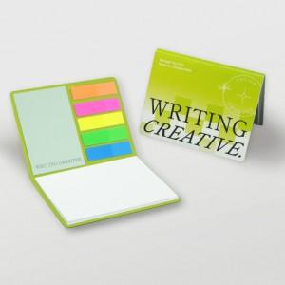

【상세/제작정보】 | <p><span style="font-size: 14pt;">※ 표지 풀칼라인쇄 + 내지 먹1도 인쇄 포함</span></p><p><span style="font-size: 14pt;">※ 내지 40매, 60매, 100매 선택사항, 형광필름지 20매 고정입니다.</span></p><p>&nbsp;</p>

【인쇄/포장옵션】 | 표지칼라+내지먹1도 / OPP(비닐)

【공급단가】 | 수량 | 1,000~ | 2,000~ | 3,000~ | 5,000~ | 10,000~
*VAT별도 | 내지 각20매 | 735원 | 700원 | 675원 | 640원 | 605원
 | 내지 각30매 | 855원 | 820원 | 780원 | 745원 | 710원
 | 내지 각50매 | 1,290원 | 1,240원 | 1,200원 | 1,150원 | 1,050원

【상품 URL】 | https://www.synergygift.co.kr:443/src/goods_detail.php?gdno=23784

